关系图
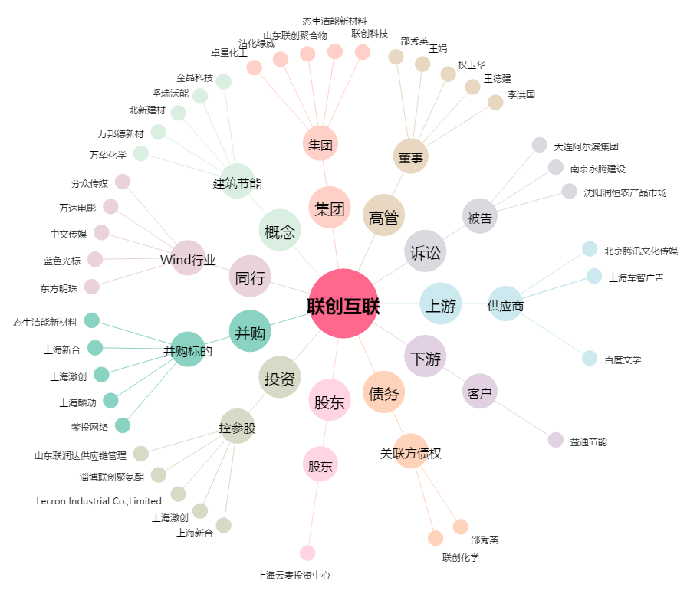
联创互联[300343.SZ] - 关系概览图

